Сводка
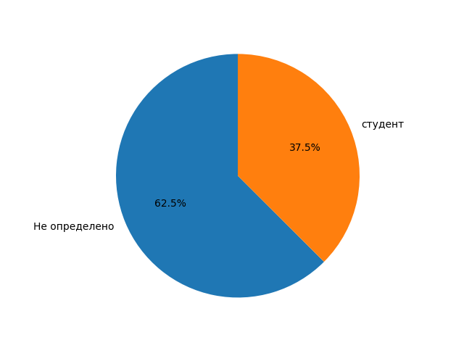
Категория | Количество | Процент
Не определено | 1106 | 62.52
студент | 663 | 37.48

